Лист1
 | Задача 1
 | Коммерческая организация рассматривает целесообразность приобретения новой технологической линии.
 | Стоимость линии составляет 10 млн. долл, срок эксплуатации - 5 лет, износ на оборудование начисляется методом
 | прямолинейной амортизации по 20% годовых. Выручка от реализации продукции прогнозируется по годам в объёмах,
 | представленных в таблице. Текущие расходы оцениваются следующим образом: 3400 тыс. долл. в первый год эксплуатации
 | с последующим их ежегодныи ростом на 3%. Данный проект не выходит за рамки традиционной финансово-хозяйственной
 | деятельности с ценой авансированного капитала (WACC) 19%. Ставка налога на прибыль 30%.
 | Целесообразен ли данный проект к реализации?
 | Примечание: Поскольку амортизационные отчисления не вызывают оттока денежных средств, то они учитываются в потоке
 | отдач: прибавляются к сумме чистой прибыли.

 | № п/п | Показа-тель, тыс. дол. | Год
 |  |  | 0 | 1 | 2 | 3 | 4 | 5 | Зелёной заливкой исходная информация выделена, рассчитываемые ячейки белые
 | 1 | Объём реализации |  | 6800 | 7400 | 8200 | 8000 | 6000 | Прогнозируемые значения
 | 2 | Текущие расходы |  | 3400 | 3502 | 3607 | 3715 | 3827 | Прогнозируемые значения
 | 3 | Износ (амортизация) |  | 2000 | 2000 | 2000 | 2000 | 2000
 | 4 | Налогооблагаемая прибыль |  | 1400 | 1898 | 2593 | 2285 | 173
 | 5 | Налог на прибыль (30%) |  | 420 | 569 | 778 | 685 | 52 | Пример учебный, поэтому ставка такая (теоретически она может быть любой)
 | 6 | Чистая прибыль |  | 980 | 1329 | 1815 | 1599 | 121
 | 7 | Капиталь-ные вложе-ния | -10000
 | 8 | Чистый поток денеж-ных средств | -10000 | 2980 | 3329 | 3815 | 3599 | 2121 |  |  | 4080
 |  | NPV | -198 | проект неэффективный

 | Задача 2
 | Инвестиционные проекты А и Б характеризуются представленными в таблице потоками платежей.
 | Ставка сравнения составляет 10%. Найти значение чистой текущей стоимости, внутренней ставки доходности,
 | рентабельности, срока окупаемости и обосновать вариант вложения средств.
 | Проект | Год
 |  | 1 | 2 | 3 | 4 | 5 | 6 | 7 | NPV | IRR | P
 | А | -100 | -150 | 50 | 100 | 100 | 150 | 150 | 115 | 24% | 0.53
 | Б | -200 | -50 | 50 | 50 | 100 | 200 | 200 | 126 | 22% | 0.57
 | При расчёте NPV приводим все элементы потоков платежей к 0-му моменту (текущему)!
 | Дисконтированный срок окупаемости
 | Проект А | Здесь NPV точно |  |  |  | -46.92 ₽ | 37.75 ₽ | Проект окупается на 6-м году
 | Проект Б | будет отрицательным |  |  |  | -89.33 ₽ | 23.56 ₽ | Проект окупается на 6-м году
 | Вывод: проект Б предпочтительнее, т.к. NPV больше, Р больше, сроки окупаемости одинаковы.

 | Задача 3
 | На строительство магазина надо затратить в течение месяца около 10 тыс. долл, а затем он неограниченно долго
 | будет давать 2 тыс. долл в год. Найти характеристики данного проекта, если ставка процента равна 8% в год.
 | Примечание: для решения воспользоваться формулой приведённой стоимости вечной ренты (А∞=R/i, где R - размер ежегодного платежа)

 | Приведённые доходы |  | 25000
 | NPV |  | 15000
 | IRR |  | 0.2
 | P |  | 1.5
 | Срок окупаемости: |  | 6 лет
 | 0 | 1 | 2 | 3 | 4 | 5 | 6 | 7
 | -10000 | 2000 | 2000 | 2000 | 2000 | 2000 | 2000 | 2000
NPV | -8,148.15 ₽ | -6,433.47 ₽ | -4,845.81 ₽ | -3,375.75 ₽ | -2,014.58 ₽ | -754.24 ₽ | 412.74 ₽

 | Полезная информация из теории финансовой математики - понятие эффективной ставки
 | Источник: Капитоненко В.В. Задачи и тесты по финансовой математике: учеб. пособие – 2-е изд., перераб. и доп. – М.: Финансы и статистика, 2011.

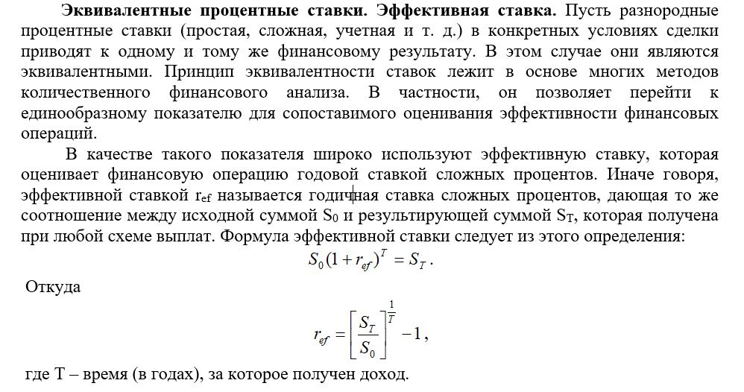

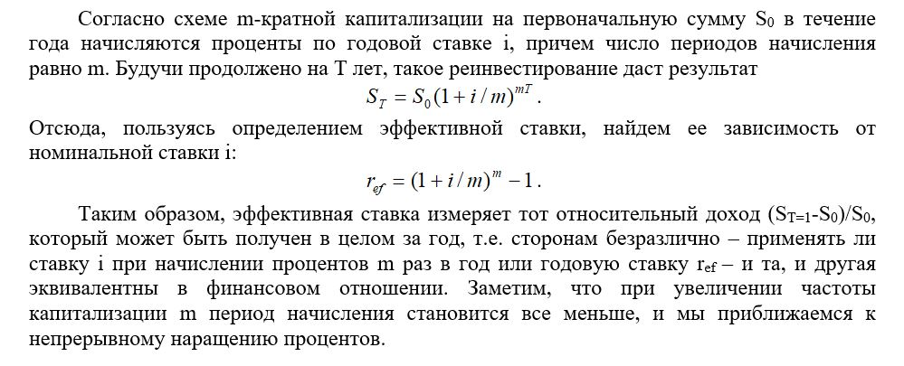

 | Обратите внимание:
 | понятие и формула эффективной ставки лежат в основе критерия MIRR.

 | Задача 4
 | Что выгоднее: вложить 20 тыс. руб. на 1 мес. под годовую ставку 12% или на 6 мес. под 12,2%?

 | ref 1 = | 12.68% | выгоднее
 | ref 2 = | 12.57%

 | Полезная информация из теории финансовой математики - наращение процентов и инфляция
 | Источник: Капитоненко В.В. Задачи и тесты по финансовой математике: учеб. пособие – 2-е изд., перераб. и доп. – М.: Финансы и статистика, 2011.

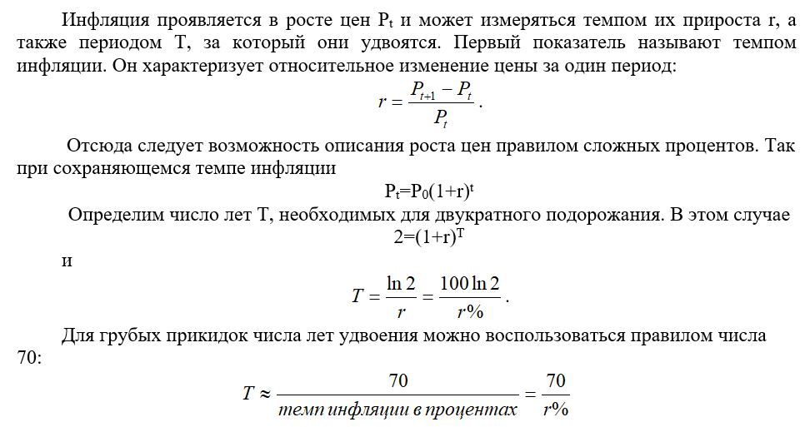

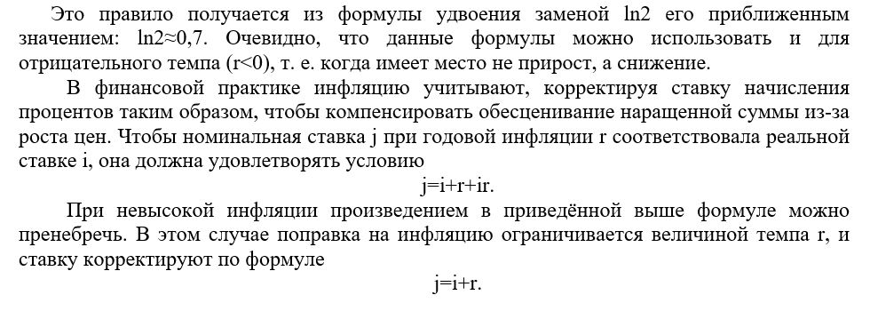

 | Задача 5
 | Какую ставку должен назначить банк, чтобы при годовой инфляции 12% реальная ставка оказалась 6%?

 | Требуемая номинальная ставка = |  |  | 0.1872
 | Приближённое значение требуемой номинальной ставки: |  |  |  |  | 0.18

 | Задача 6
 | Какой среднегодовой темп прироста валового внутреннего продукта обеспечит через 10 лет его удвоение?
 | Для решения воспользоваться правилом числа 70, записав его в виде уравнения.
 | 70/x%=10
 | Откуда х= | 7% | ежегодно.

